機能
機能
ログイン
収支入力
収支編集
収支削除
カテゴリー分け
総収支をカテゴリ別に分けてグラフ表示
入出金履歴
月別集計
カレンダーに使った日付が分かるようにする
イメージ
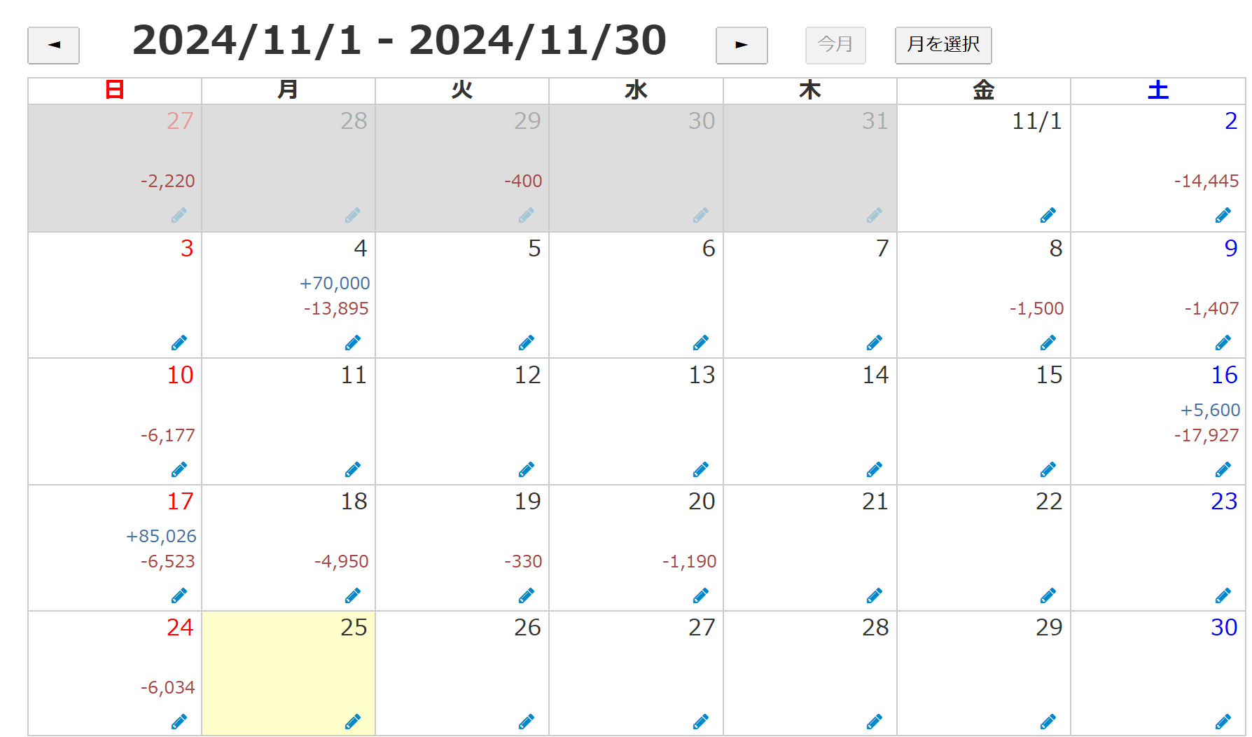

集計期間の指定
銀行やクレジットの連携（できれば）

画面リスト
枠内はヘッダーで残すイメージ

ログイン
ホーム
家計簿
資産
口座
設定
お問い合わせ

アカウント
作成
月次収支
資産内訳
登録済み金融機関
アカウント設定
お問い合わせ画面
 | 緑色ページが必要
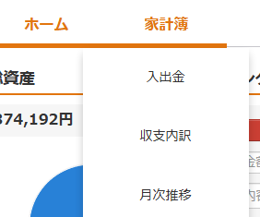
アカウントが無い場合

収支内訳
資産推移
金融機関の追加
家計簿の設定

月次推移
グループ設定

緑色はプルダウンみたいに出すイメージ

